상품제안서
알찬 칼라 메모잇(주문제작형) | 상품코드: F23476

 |  |  |  |  |  |  | 02-412-0044 | www.easy1.co.kr
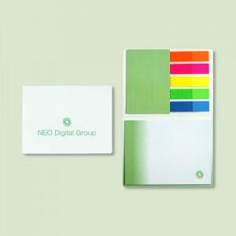

【상세/제작정보】 | 표지 95*78mm / 내지 45*70, 90*70mm, 형광필름지 20매(고정)

【인쇄/포장옵션】 | 풀칼라 / OPP(비닐)

【공급단가】 | 수량 | 1,000~ | 2,000~ | 3,000~ | 5,000~ | 10,000~
*VAT별도 | 20매 | 1,050원 | 1,010원 | 980원 | 940원 | 910원
 | 30매 | 1,200원 | 1,160원 | 1,120원 | 1,080원 | 1,040원

【상품 URL】 | https://easy1.co.kr:443/src/goods_detail.php?gdno=23476

